Sheet1
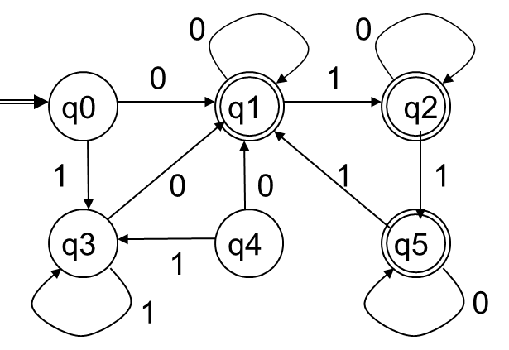
演習問題１
以下の決定性有限オートマトンの最簡形をハフマン・ミーリー法を用いて求めよ。
 |  |  |  |  | ただし、Σ＝｛０，１｝

k=0の時, 非最終状態{q0,q3,q4}
 | 最終状態{q1,q2,q5}
 | Q0={{q3,q4},{q1,q2,q5}}

k=1の時を調べる(0-等価のものについて)
{q0,q3,q4}を調べる |  |  | {q1,q2,q5}を調べる
 | 0の時 | 1の時 |  | 0の時 | 1の時
q0とq3 | q1≡q1 | q3≡q3 | q1とq2 | q1≡q2 | q2≡q5
q0とq4 | q1≡q1 | q3≡q3 | q1とq5 | q1≡q5 | q2≡q1
q3とq4 | q1≡q1 | q3≡q3 | q2とq5 | q2≡q5 | q5≡q1

赤文字 | は最終状態を表す
{q0,q3}は1-等価
{q4}は独立
{q1,q2,q5}は1-等価

k=2の時を調べる(1-等価のものについて) |  |  | すなわち{q0,q3},{q1,q2,q5}
{q0,q3}を調べる |  |  | {q1,q2,q5}を調べる
 | 0の時 | 1の時 |  | 0の時 | 1の時
q0とq3 | q1≡q1 | q3≡q3 | q1とq2 | q1≡q2 | q2≡q5
 |  |  | q1とq5 | q1≡q5 | q2≡q1
{q0,q3}は2-等価 |  |  | q2とq5 | q2≡q5 | q5≡q1
{q4}は独立
{q1,q2,q5}は2-等価

k1=k2であるため、k=3以降は調べる必要はないと判断する

Q={q0,q1,q2,q3,q4,q5} |  | Σ={0,1}
δ(q0,0)=q1 |  | δ(q0,1)=q1 | {q0,q3}を[q0]
δ(q1,0)=q1 |  | δ(q1,1)=q2 | {q4}を[q4]
δ(q2,0)=q2 |  | δ(q2,1)=q5 | {q1,q2,q5}を[q1]
δ(q3,0)=q1 |  | δ(q3,1)=q3
δ(q4,0)=q1 |  | δ(q4,1)=q3 |  | とまとめて呼ぶ
δ(q5,0)=q5 |  | δ(q5,1)=q1

Q'={[q0],[q1],[q4]} |  | Σ={0,1}
δ’([q0],0)=[q1] δ’([q0],1)=[q0]
δ’([q1],0)=[q1] δ’([q1],1)=[q1]
δ’([q4],0)=[q1] δ’([q4],1)=[q1]

